Datos personales
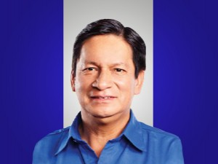

Nombres: | Ángel Gustavo
Apellidos: | Duche Sacaquirín
Facebook: | https://www.facebook.com/Gustavo-Duche-Concejal-de-Cuenca-2375336199191057
Twitter: | @duche_gustavo
Descripción:

